Feuil1
PROGRESSVET-BCDH SAS 9 rue de VERDUN 94250 GENTILLY | 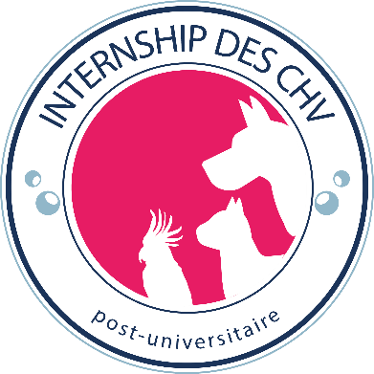 1/2 |  |  | PROGRESSVET-BCDH SAS 9 rue de VERDUN 94250 GENTILLY | 2/2

INTERNSHIP des CHV : |  |  |  | INTERNSHIP des CHV :
FICHE DE CANDIDATURE |  |  |  | FICHE DE CANDIDATURE

É T A T C I V I L |  |  |  | Option
Nom : |  |  | Prénoms : | Petits Animaux
Date de naissance : |  |  | Lieu de naissance :
Nationalité : |  |  | N° Sécurité Sociale : | CHV choisis
Adresse : |  |  |  | Premier choix, CHV n° 1 :

Code postal : |  |  | Ville :
Pays :
Téléphone portable : |  |  | Email :
 |  |  |  | Deuxième choix, CHV n° 2 :
CANDIDAT ÉTRANGER
Nationalité : |  |  | N° carte de séjour :
Date d'expiration : |  |  | Délivrée le et par :

ÉTUDES VÉTÉRINAIRES |  |  |  | Troisième choix, CHV n° 3 :
École : |  |  | Pays :
Année sortie : |  |  | Thèse soutenue le :
 |  |  | (ou date prévue)
ORDRE DES VETERINAIRES
Région d'inscription : |  |  | N° inscription : | Pièces à joindre au dossier (envoyable par mail)
 |  |  |  | Curriculum vitae |  | Photocopies
ÉTUDES SUPÉRIEURES (autres que vétérinaire) |  |  |  | Lettre de motivation |  | CNI ou passeport
Université/École : |  |  | Année : | 2 lettres recommandation |  | Diplôme de vétérinaire
Diplômes (ou niveau) |  |  |  | Une photo d'identité |  | DEFV + avancement thèse
 |  |  |  |  |  | Certifi. Admission en dernière année + avancement de la thèse
LANGUES ÉTRANGÈRES (Notions, lu et écrit, courant)
Anglais : |  |  | Allemand :
Espagnol : |  |  | Autres : | Le dossier complet est à retourner à PROGRESSVET-BCDH sas. Les dossiers incomplets ne seront pas traités
 |  |  |  | Je certifie l'exactitude de ces informations.
AUTRES INFORMATIONS |  |  |  | Je vous autorise à conserver mon dossier dans le cadre de ma candidature
Êtes-vous dans une situation de handicap ? | Oui Non | Les informations concernant votre situation de handicap sont recueillies dans le cadre de la formation et permet d’aménager la formation et les épreuves. Les documents justifiant cette situation sont demandés à cette fin (notification MDPH, synthèse de professionnels de santé…). |  | Votre dossier fait l’objet d’un traitement informatisé. Conformément à la loi n° 78.17 du 6 janvier 1978 "Informatique et liberté", vous disposez d’un droit d’accès et de modification sur les informations vous concernant.
Loisirs, sports : |  |  |  | J'accepte le recueil de mes données administratives et mes justificatifs d’ordre médicaux.
 |  |  |  | Date : |  | Signature

Autres :
EN QUOI CET INTERNSHIP REPOND A VOS BESOINS |  |  |  |  |  | Merci de retourner votre dossier d'inscription à internship@progressvet.fr UNIQUEMENT. Tout dossier envoyé directement aux CHV ne seront pas traités.

 |  |  |  | CHV partenaires participants au programme de l'internship
 |  |  |  | Nom du CHV | Ville
PERSONNE À PRÉVENIR EN CAS D'ACCIDENT |  |  |  | CHV Atlantia | Nantes (44)
Nom : |  |  | Prénom : | CHV des Cordeliers | Meaux (77)
Lien de parenté : |  |  | Tél. portable : | CHV Frégis | Gentilly (94)
 |  |  | Tél. travail : | CHV Saint Martin | Allonzier-la-Caille (74)
 |  |  |  | CHV Nordvet | La Madeleine (59)
 |  |  |  | CHV Pommery | Reims (51)
 |  |  |  | CHV Aquivet | Eysines (33)

